09-1
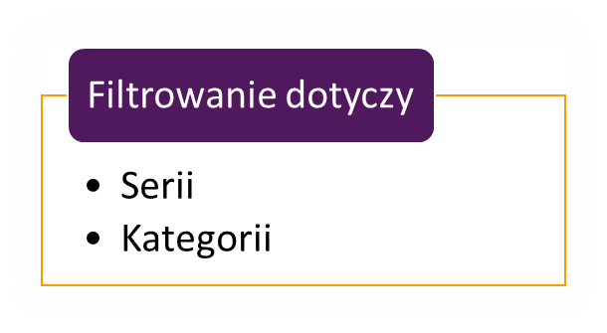

Handlowiec | Magazyn1 | Magazyn2 | Magazyn3
Edyta | 124 | 58 | 53
Piotr | 132 | 126 | 43
Justyna | 149 | 58 | 143
Milena | 128 | 144 | 128
Edward | 69 | 139 | 87

